Sheet1
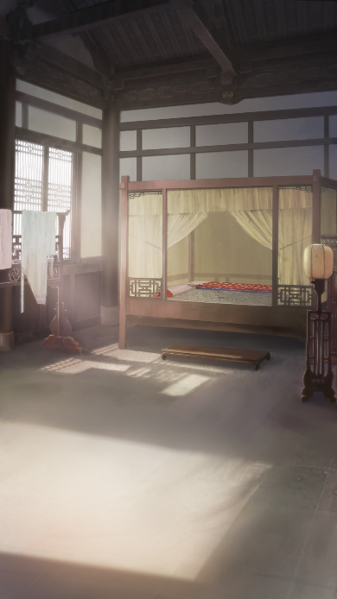
场景 | 章节 |  | 表情 | 人物 |  |  | 文本
主角闺房 | 1 | 1 |  | 旁白 | 天边一道惊雷闪过，将枕边的梦生生折了一截，我矍然惊醒，睫羽微湿，依稀是梦中泪痕。
 |  | 2 |  | 旁白 | 外面不知何时下起了雨，淅淅沥沥，云浓雨凉薄，连着心都蒙上了几分沉重。
 |  | 3 |  | 丫鬟绿瑶 | （微微蹙眉）九娘，怎又赤足站在窗前，如今刚入春，莫要着凉才是。
 |  | 4 |  | 旁白 | 推门而入的绿瑶，见状急忙放下手中茶盘，将我搀上了床，转身关了窗。
 |  | 5 |  | 丫鬟绿瑶 | （轻声惊呼）呀，这脚都冻成这般，九娘当多多爱惜自己才是。
 |  | 6 |  | 旁白 | 绿瑶从柜中找出罗袜正要套上，掌心托着我的脚踝，触及的冰冷，又一次不住心疼地嗔怪道。
 |  | 7 | 笑 | 我 | （轻笑）我知晓，就算爹不亲娘不爱，还有你念着，忧着，担着我，我怎敢不好？
 |  | 8 | 笑 | 丫鬟绿瑶 | （穿戴后，她拎着我到镜前梳妆，这才笑道）还有十二郎不是？
 |  | 9 |  | 旁白 | 只是话刚说完，却因牵动了嘴角的伤口，暗暗吃痛地倒吸口凉气。
 |  | 10 |  | 我 | （见她微有异样，我急忙侧首，瞧见了她嘴角的淤青，担忧道）怎么弄的？
 |  | 11 |  | 丫鬟绿瑶 | （避开探究的目光，佯装梳妆）九娘的发尾有些枯了，我去拿把剪子来。（指尖触过发丝，掩过不经意在眉间笼起的轻愁……）
 |  | 12 |  | 我 | （我急忙抓住她手腕，略沉吟片刻，便知晓什么缘由）可是领月例时，出了岔子？
 |  | 13 |  | 旁白 | 见绿瑶沉默不答，似乎给予了答案。我生母虽是长房嫡妻，可偏又出了那档子事，弱女稚童自然不受待见。
 |  | 14 |  | 我 | 这世上只见拜高踩低的，却不见雪中送炭，这钱嬷嬷自然会怠慢我们，也不是什么大事。
 |  | 15 | 不满 | 丫鬟绿瑶 | （不满）当初老太爷在时，哪时少过我们一点月钱，老太爷这才走不过半年，就……
 |  | 16 | 哽咽 | 丫鬟绿瑶 | （话说了一半，却是眼眶微红，语气哽咽，后半句却是再也说不下了）
 |  | 17 | 微笑 | 我 | （探手抹去绿瑶眼角的泪珠，嘴上的笑意不减，安抚道）好了，为那些个腌臜的东西掉泪多不值当。
 |  | 18 |  | 我 | 十二郎差不多要醒了，你去侍候他罢，这月钱我亲自去讨便是。

场景需求 |  |  |  |  |  |  |  | 特效需求

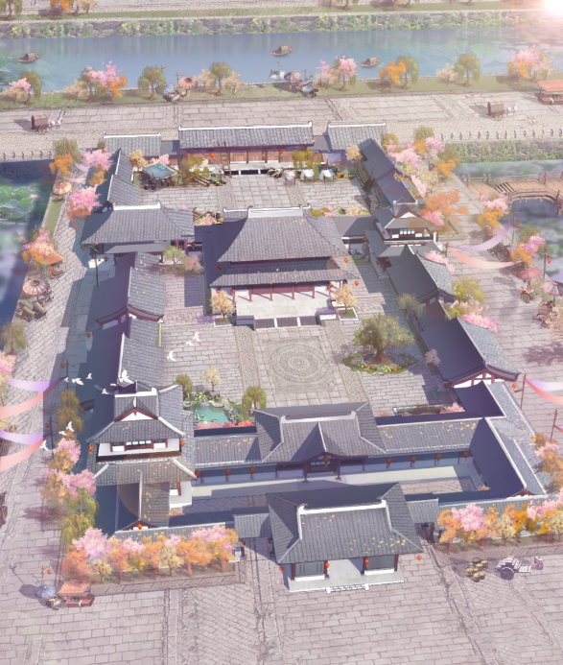
 | 主场景 |  | 色调改为破晓时分，雨夜 |  |  | 用于剧情：1，2句 |  |  | 下雨 | 屏幕最上层，绵绵细雨
 |  |  |  |  |  |  |  |  | 打雷 | 界面一侧高光闪光，拉出建筑阴影，伴随打雷音效
 |  |  |  |  |  |  |  |  | 烛光 | 室内场景，烛光摇曳

 |  |  |  |  |  |  |  | 镜头变化
 |  |  |  |  |  |  |  |  | 打雷后
 |  |  |  |  |  |  |  |  |  | 镜头向右上角主角房间移动，并逐渐推进，然后切换到室内
 |  |  |  |  |  |  |  |  | 睁眼
 |  |  |  |  |  |  |  |  |  | 外景切入后，黑屏，中间模糊可以看到房间场景，眼睛睁开闭合，反复3次，醒来

 |  |  |  |  |  |  |  | 剧情效果简述

 |  |  |  |  |  |  |  | 破晓时分的宅院，天空中飘着小雨（此镜头右下显示【长安城，西崇化坊，某商户住宅】）
 |  |  |  |  |  |  |  | 一道惊雷闪过（显示对白1）
 |  |  |  |  |  |  |  | 主角转醒（睁眼）
 |  |  |  |  |  |  |  | （显示对白2）
 |  |  |  |  |  |  |  | 开始对话
 |  |  |  |  |  |  |  | 对白13（显示绿瑶卡牌立绘）
 |  |  |  |  |  |  |  | 对白14切换回房间场景继续对话

 | 主角房间 |  | 色调改为破晓时分，雨夜 |  |  | 用于剧情：3，18句

